Feuil1
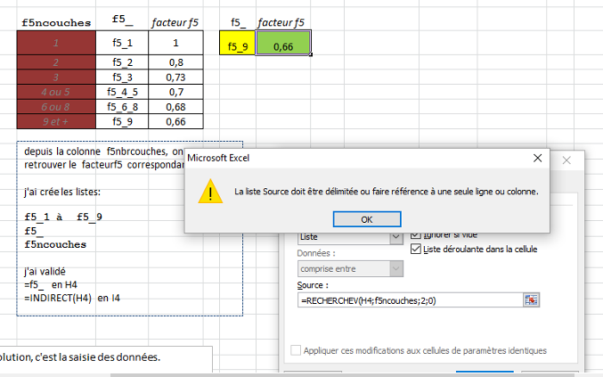
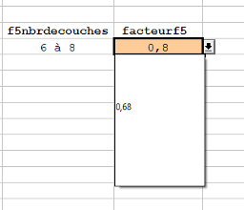
f5modepose
f5couches
f5nbrcouches | facteurf5 | f5ncouches | f5_ | facteur f5 | f5_ | facteur f5
1 | 1 | 1 | f5_1 | 1 | f5_4_5 | 0.7
2 | 0.80 | 2 | f5_2 | 0.8
3 | 0.73 | 3 | f5_3 | 0.73
4 ou 5 | 0.70 | 4 ou 5 | f5_4_5 | 0.7
6 a 8 | 0.68 | 6 ou 8 | f5_6_8 | 0.68
9 et + | 0.66 | 9 et + | f5_9 | 0.66
depuis la colonne f5nbrcouches, on veut retrouver le facteurf5 correspondant.
j'ai crée les listes:
f5_1 à f5_9
f5_
f5ncouches
j'ai validé
=f5_ en H4
=INDIRECT(H4) en I4

j'ai besoin du facteur f5 pour effectuer un calcul sur le mode de pose des câbles

l'inconvénient de cette solution, c'est la saisie des données.
il y a surement une autre méthode pour un résusltat identique.
avec le tableur calc
j'utilise la fonction SI
SI(f5nbrcouches=H4;facteurf5)

